はじめに
はじめに

本調査シートは、平成28 年度に総務省が実施する「スマートフォン上のアプリケーションにおける利用者情報の取扱いに係る実証調査研究の請負」において使用したものであり、スマートフォン上のアプリケーションにおけるプライバシーポリシーの対応状況について確認することができます。 本調査シートを使用するにあたっては、まずは「プライバシーポリシー調査実施手順」のタブを確認いただき、その後「調査シート（雛形）」のタブのシートをご利用ください。

プライバシーポリシー調査実施手順
プライバシーポリシー調査実施手順

◇アプリマーケットでアプリを配信している場合は、配信中のアプリ、アプリマーケットに登録された 情報・プライバシーポリシーを基に評価してください。
◇アプリマーケットでアプリを配信していない場合でも、配信予定のアプリ、アプリマーケットに登録予定の 情報・プライバシーポリシーを評価することで配信前の事前確認を行うことができます。

確認する場所
プライバシーポリシー調査シート

ステップ1
アプリマーケットの アプリ紹介ページ
◇各項目の記載場所は 「アプリ情報」を参照

ステップ2
アプリマーケットの アプリ紹介ページ・
プライバシー ポリシー

ステップ3
アプリ内・
プライバシー ポリシー

ステップ4
プライバシー ポリシー

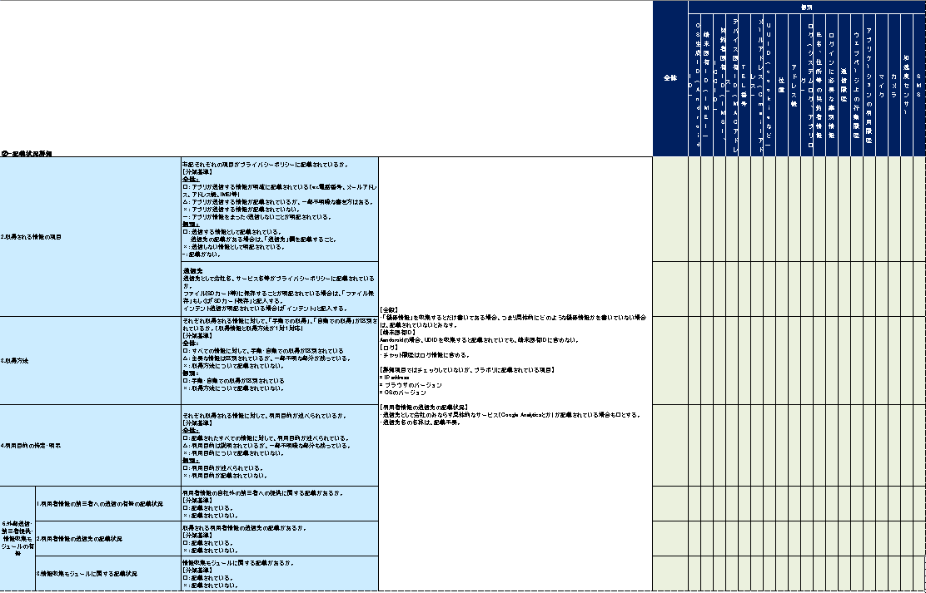

ステップ5
アプリ内
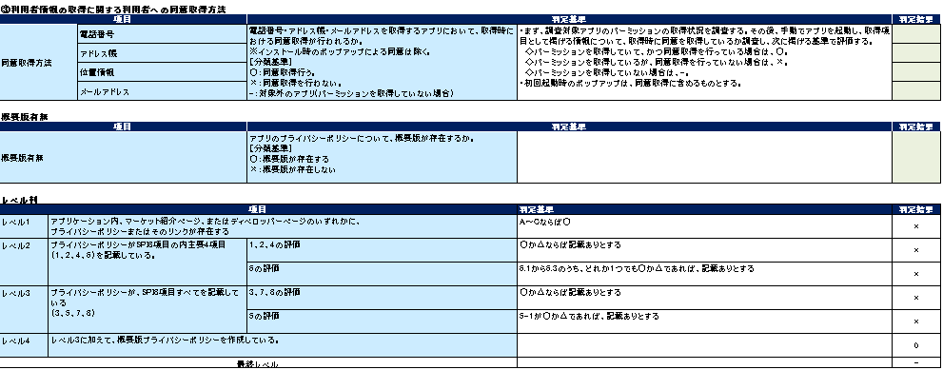

ステップ6
アプリマーケットの アプリ紹介ページ

調査終了

アプリ情報
【プライバシーポリシー調査票】 アプリ情報
アプリ情報

①アプリケーションごとのプライバシーポリシーの作成・公表状況

(4)パッケージ名

(1)アプリ名

(3)カテゴリ名

(2)ディベロッパー名

アプリ紹介文における プライバシーポリシーの状況

(5)バージョン

アプリ紹介ページにおける プライバシーポリシーの状況

調査票記載例
◇突合するアプリの情報を入力する。アプリの情報は、Google Play やApple Storeといったアプリマーケットのアプリ紹介ページに記載されているものを使用する。
◇アプリをマーケットに掲載する前に調査票を使用する場合は、ダミーを入力する.。
【プライバシーポリシー調査票】 調査票記載例

アプリ情報
項目 |  |  | 記載する内容 | 内容
調査日時 |  |  | アプリ・プラポリ取得日 | 2017/●/●●
マーケットに記載されているアプリ名 |  |  | 「アプリ情報」シートの(1) | ●●●アプリ
マーケットに記載されているディベロッパー名 |  |  | 「アプリ情報」シートの(2) | ●●●●
◇マーケット紹介ページ等に掲載したプライバシーポリシーを基準に則り評価し、記入する
◇アプリをマーケットに掲載していない場合、アプリ紹介ページやアプリ紹介文におけるプライバシーポリシーの状況は、当該箇所に掲載予定のプライバシーポリシーを評価する
マーケットで定義しているアプリのカテゴリ |  |  | 「アプリ情報」シートの(3) | エンタメ
マーケットに登録されているパッケージ名 |  |  | 「アプリ情報」シートの(4) | com.×××.jp
マーケットに記載されているバージョン |  |  | 「アプリ情報」シートの(5) | 1.1

①アプリケーションごとのプライバシーポリシーの作成・公表状況
項目 |  |  | 判定基準 |  | 判定結果
マーケットのアプリ紹介ページにおけるプライバシーポリシーの作成・公表状況 | アプリ紹介ページにおけるプライバシーポリシーの状況 |  | アプリの紹介ページにおけるプライバシーポリシーのリンクが存在するか。 【分類基準】 A～Fで分類を行う。 | 【判定基準】 A ❖ 個々のスマホアプリ専用のプライバシーポリシーが用意されている B ❖ サービス全体のプライバシーポリシーがあり、その中に個々のスマホアプリに関する記述がある C ❖ サービス全体のプライバシーポリシーがあり、その中に個々のスマホアプリに関する記述がない D ❖ 一般的なWebサイトのプライバシーポリシーがあるだけ E ❖ 会社としての抽象的なポリシー（個人情報保護方針）があるだけ F ❖ プライバシーポリシーへのリンクがない（プライバシーポリシーが用意されていない。） 【全般】 ・利用規約にプライバシーに関する記載（プライバシーポリシーと明記されていない）が存在する場合は、Fと評価する。ただし、利用規約に「プライバシーポリシー」（プライバシーポリシーと明記されている）が含まれている場合、又はプライバシーポリシーへのリンクが利用規約内に存在する場合、A～Eのいずれかに該当するものとする。 ・紹介ページかアプリ内かを問わず、評価の高いものを②「スマートフォン プライバシー イニシアティブ」で示される8項目の記載状況に関してチェックする。 【アプリ紹介文におけるプライバシーポリシー】 ・原則として、「プライバシーポリシー」としてリンクがある場合以外は、F（利用方法などの別の名目でリンクがあり、リンク先のページにプライバシーポリシーのリンクが存在するような場合は、Fと評価する。） 【C～Eの分類】 ・プライバシーポリシーにアプリに関する記載がない場合C～E。 この場合 ・プライバシーポリシーの主語が、「会社と会社のサービス全体」になっているか ・プライバシーポリシーの主語は企業であるが、企業≒単一サービスのような企業である（ex.Facebook） ・上記二つのいずれかに当てはまればCとし、いずれにも当てはまらない場合はD or E ・JISQ15001の個人情報保護方針のみが掲載されているものはE。そうでなければD。 | A
 | アプリ紹介文におけるプライバシーポリシーの状況 |  | アプリ紹介文中のプライバシーポリシーの記載状況 【分類基準】 A～Fで分類を行う。 |  | F
アプリ内におけるプライバシーポリシーの作成・公表状況 | アプリ内のプライバシーポリシーの状況 |  | アプリ内のプライバシーポリシーの有無 【分類基準】 A～Fで分類を行う。 |  | C
 | アプリ初回起動時のプライバシーポリシーの公表 |  | アプリ初回起動時におけるプライバシーポリシーの表示状況 【分類基準】 A～Fで分類を行う。 |  | A
 | プライバシーポリシーの記載されている階層 |  | アプリのトップ画面からプライバシーポリシー迄の操作回数（タッチ回数） | アプリ内に限らず、webサイトに遷移して、さらに階層がある場合も回数に含める。 | 3

②「スマートフォン プライバシー イニシアティブ」で示される8項目の記載状況
項目 |  |  | 判定基準 |  | 判定結果
1.情報を取得するアプリケーション提供者等の氏名または名称 |  |  | プライバシーポリシーの中に、ディベロッパー名が書いてあるか否か。 【分類基準】 ○：ディベロッパー名の記載有り ×：ディベロッパー名の記載無し |  | ○
5.通知・公表又は同意取得の方法、利用者関与の方法 | 1.送信停止の手順の記載状況 |  | アプリが取得した情報に関して、利用者情報の送信を停止するための手順・手続が記載されているか。 【分類基準】 ○：記載されている。 ×：記載されていない。 | 【全般】 ・プライバシーポリシー内に「別途定めた手続によって～請求することができる」と記載されている場合、手続が記載されているページのリンク等があれば○。 【利用者情報の削除の記載状況】 ・一部の情報のみ削除手順・手続が記載されている場合は、×。 ・個人情報を削除することができるとある場合は、部分的に含まれる場合など、完全に一致しなくても多少含まれれば○。 | ×
 | 2.利用者情報の削除の記載状況 |  | アプリが取得した情報に関して、利用者情報を削除するための手順・手続が記載されているか。 【分類基準】 ○：記載されている。 ×：記載されていない。 |  | ○
7.問合わせ窓口 |  |  | プライバシーポリシーに関して問合せを行える連絡先（電話番号、メールアドレス等）が記載されているか。 【分類基準】 ○：問い合わせ先が記載されている。 ×：問い合わせ先が記載されていない。 |  | ○
8.プライバシーポリシーの変更を行う場合の手続 |  |  | プライバシーポリシーの変更時の対応に関する記述が存在するか。 【分類基準】 ○：記述が存在する。 ×：記述が存在しない。 |  | ○

 |  |  |  |  | 全体 | 個別
②-記載状況詳細 |  |  |  |  |  | OS生成ID（Android ID） | 端末固有ID（IMEI） | 契約者固有ID（IMSI、ICCID） | デバイス固有ID（MACアドレス） | TEL番号 | メールアドレス（Gmailアドレス） | UUID（cookieなど） | 位置 | アドレス帳 | ログ（システムログ、アプリログ） | 氏名、住所等の契約者情報 | ログインに必要な識別情報 | 通信履歴 | ウェブページ上の行動履歴 | アプリケーションの利用履歴 | マイク | カメラ | 加速度センサー | SMS
2.取得される情報の項目 |  |  | 右記それぞれの項目がプライバシーポリシーに記載されているか。 【分類基準】 全体： ○：アプリが送信する情報が明確に記載されている（ex.電話番号、メールアドレス、アドレス帳、IMEI等） △：アプリが送信する情報が記載されているが、一部不明瞭な書き方はある。 ×：アプリが送信する情報が記載されていない。 －：アプリが情報をまったく送信しないことが明記されている。 個別： ○：送信する情報として記載されている。 送信先の記載がある場合は、「送信先」欄を記載すること。 ×：送信しない情報として明記されている。 -：記載がない。 | 【全般】 ・「機器情報」を収集するとだけ書いてある場合、つまり具体的にどのような機器情報かを書いていない場合は、記載されていないとみなす。 【端末固有ID】 Aandroidの場合、UDIDを収集すると記載されていても、端末固有IDに含めない。 【2.利用者情報の送信先の記載状況】 ・送信先として会社のみならず具体的なサービス（Google Analytics等）が記載されている場合も○とする。 ・送信先名の名称は、記載不要。 | ○ | ○ | × | ○ | × | × | ○ | × | × | ○ | × | × | × | × | × | ○ | × | × | × | ×
 |  |  | 送信先 送信先として会社名、サービス名等がプライバシーポリシーに記載されているか。送信先が記載されている場合は、送信先の名称を記載。記載されていない場合は、×。 ファイル(SDカード等)に保存することが明記されている場合は、「ファイル保存」もしくは「SDカード保存」と記入する。 インテント送信が明記されている場合は「インテント」と記入する。 |  | ○ | × | × | ●●analytics | × | × | × | × | × | インテント | × | × | × | × | × | SDカード保存 | × | × | × | ×
3.取得方法 |  |  | それぞれ取得される情報に対して、「手動での取得」、「自動での取得」が区別されているか。（取得情報と取得方法が１対１対応） 【分類基準】 全体： ○：すべての情報に対して、手動・自動での取得が区別されている △：主要な情報は区別されているが、一部不明な部分が残っている。 ×：取得方法について記載されていない。 個別： ○：手動・自動での取得が区別されている ×：取得方法について記載されていない。 |  | ○ | ○ | × | ○ | × | × | ○ | × | × | ○ | × | × | × | × | × | ○ | × | × | × | ×
4.利用目的の特定・明示 |  |  | それぞれ取得される情報に対して、利用目的が述べられているか。 【分類基準】 全体： ○：記載されたすべての情報に対して、利用目的が述べられている。 △：利用目的は説明されているが、一部不明瞭な部分も残っている。 ×：利用目的について記載されていない。 個別： ○：利用目的が述べられている。 ×：利用目的が記載されていない。 |  | × | ○ | × | ○ | × | × | × | × | × | × | × | × | × | × | × | × | × | × | × | ×
6.外部送信・第三者提供・情報収集モジュールの有無 | 1.利用者情報の第三者への送信の有無の記載状況 |  | 利用者情報の自社外の第三者への提供に関する記載があるか。 【分類基準】 ○：記載されている。 ×：記載されていない。 |  | ○ | × | × | ○ | × | × | × | × | × | × | × | × | × | × | × | × | × | × | × | ×
 | 2.利用者情報の送信先の記載状況 |  | 取得される利用者情報の送信先の記載があるか。 【分類基準】 ○：記載されている。 ×：記載されていない。 |  | ○ | × | × | ○ | × | × | × | × | × | × | × | × | × | × | × | × | × | × | × | ×
 | 3.情報収集モジュールに関する記載状況 |  | 情報収集モジュールに関する記載があるか。 【分類基準】 ○：記載されている。 ×：記載されていない。 |  | ○ | × | × | ○ | × | × | × | × | × | × | × | × | × | × | × | × | × | × | × | ×

③利用者情報の取得に関する利用者への同意取得方法
項目 |  |  | 判定基準 |  | 判定結果
 |  | 電話番号 | 電話番号・アドレス帳・メールアドレスを取得するアプリにおいて、取得時における同意取得が行われるか。 ※インストール時のポップアップによる同意は除く。 【分類基準】 ○：同意取得行う。 ×：同意取得を行わない。 -：対象外のアプリ(パーミッションを取得していない場合） | ・まず、調査対象アプリのパーミッションの取得状況を調査する。その後、手動でアプリを起動し、取得項目として掲げる情報について、取得時に同意を取得しているか調査し、次に掲げる基準で評価する。 ◇パーミッションを取得していて、かつ同意取得を行っている場合は、○。 ◇パーミッションを取得しているが、同意取得を行っていない場合は、×。 ◇パーミッションを取得していない場合は、-。 ・初回起動時のポップアップは、同意取得に含めるものとする。 | ×
 |  | アドレス帳 |  |  | -
 |  | 位置情報 |  |  | ×
 |  | メールアドレス |  |  | ○

概要版有無
項目 |  |  | 判定基準 |  | 判定結果
概要版有無 |  |  | アプリのプライバシーポリシーについて、概要版が存在するか。 【分類基準】 ○：概要版が存在する ×：概要版が存在しない |  | ○

レベル判定
項目 |  |  |  | 判定基準 | 判定結果
レベル1 | アプリケーション内、マーケット紹介ページ、またはディベロッパーページのいずれかに、 プライバシーポリシーまたはそのリンクが存在する |  |  | A～Cならば○ | ○
レベル2 | プライバシーポリシーがSPI8項目の内主要4項目 （1、2、4、6）を記載している。 |  | 1、2、4の評価 | ○か△ならば記載ありとする | ×
 |  |  | 6の評価 | 6.1から6.3のうち、どれか1つでも○か△であれば、記載ありとする | ○
レベル3 | プライバシーポリシーが、SPI8項目すべてを記載している （3、5、7、8） |  | 3、7、8の評価 | ○か△ならば記載ありとする | ○
 |  |  | 5の評価 | 5.1が○か△であれば、記載ありとする | ×
レベル4 | レベル3に加えて、概要版プライバシーポリシーを作成している。 |  |  |  | ○
最終レベル |  |  |  |  | 1

総合評価

